国内做货-人民币-已开
睿宁2025对 账 单-Recall
下单时间 | 出货时间 | PO号 | 睿颢合同号 | 款号 | 品名 | 数量(片） | 单价 | 金额(RMB)
2025-04-14 | 2025-04-23 | 24632 | RRNBSK393 工厂：星之浩工厂 | 0093-707-251 Made in China 女下装裤子 加单2 | 白色吊牌HPBCGEN001-60*95mm | 8000 | 0.35 | 2800.00
 |  |  |  |  | 黑色 吊绳 MRBCGEN004-320*1.5mm | 8000 |  | 0.00
 | 2025-04-18 |  |  |  | 白色缎带洗标CLBCGEN003*4页-60*25mm（加页码） | 32000 | 0.042 | 1344.00
 |  |  |  |  | 白色缎带洗标CLBCGEN003*1页-60*25mm（条码页）251色 | 300 | 0.042 | 12.60
 |  |  |  |  | 白色织标WLBCGEN017（05B）-65*19mm | 9000 | 0.137 | 1233.00
2025-04-17 | 2025-04-23 | 24858 | RRNBSK402 工厂：星之浩工厂 | 0093-708-906 Made in China 女下装裤子 | 白色吊牌HPBCGEN001-60*95mm | 25000 | 0.35 | 8750.00
 |  |  |  |  | 黑色 吊绳 MRBCGEN004-320*1.5mm | 25000 |  | 0.00
 | 2025-04-28 |  |  |  | 白色吊牌HPBCGEN001-60*95mm（补差数） | 407 | 0.25 | 101.75
 | 2025-04-25 |  |  |  | 白色织标WLBCGEN017（05B）-65*19mm（补差数） | 407 | 0.137 | 55.76
 | 2025-04-26 |  |  |  | 白色缎带洗标CLBCGEN003*4页-60*25mm（加页码） | 100000 | 0.042 | 4200.00
 | 2025-04-21 |  |  |  | 白色织标WLBCGEN017（05B）-65*19mm | 25000 | 0.137 | 3425.00
2025-04-17 | 2025-04-23 | 24805 | RRNBSK405 工厂：星之浩工厂 | 0093-737-251/800 Made in China 女下装裤子 加单1 | 白色吊牌HPBCGEN001-60*95mm | 5000 | 0.35 | 1750.00
 |  |  |  |  | 黑色 吊绳 MRBCGEN004-320*1.5mm | 5000 |  | 0.00
 | 2025-04-21 |  |  |  | 白色缎带洗标CLBCGEN003*4页-60*25mm（加页码） | 20000 | 0.042 | 840.00
 |  |  |  |  | 白色织标WLBCGEN017（05B）-65*19mm | 5000 | 0.137 | 685.00
 | 2025-04-28 |  |  |  | 白色吊牌HPBCGEN001-60*95mm（补差数） | 1373 | 0.25 | 343.25
 | 2025-04-25 |  |  |  | 白色缎带洗标CLBCGEN003*4页-60*25mm（加页码） | 5492 | 0.042 | 230.66
 |  |  |  |  | 白色织标WLBCGEN017（05B）-65*19mm | 2373 | 0.137 | 325.10
2025-04-25 | 2025-05-04 | 25146 | RRNBSK423 工厂：星之浩工厂 | 0093-797-251/800 Made in China 女下装裤子 加单1 | 白色吊牌HPBCGEN001-60*95mm | 3000 | 0.35 | 1050.00
 |  |  |  |  | 黑色 吊绳 MRBCGEN004-320*1.5mm | 3000 |  | 0.00
 | 2025-04-29 |  |  |  | 白色缎带洗标CLBCGEN003*4页-60*25mm（加页码） | 12000 | 0.042 | 504.00
 |  |  |  |  | 白色织标WLBCGEN017（05B）-65*19mm | 3000 | 0.137 | 411.00
 |  |  |  |  | 白色吊牌HPBCGEN001-60*95mm | 2000 | 0.35 | 700.00
 |  |  |  |  | 黑色 吊绳 MRBCGEN004-320*1.5mm | 2000 |  | 0.00
 | 2025-05-07 |  |  |  | 白色缎带洗标CLBCGEN003*4页-60*25mm（加页码） | 8000 | 0.042 | 336.00
 |  |  |  |  | 白色织标WLBCGEN017（05B）-65*19mm | 2000 | 0.137 | 274.00
2025-05-01 | 2025-05-09 | 25273 | RRNBSK439 工厂：星之浩工厂 | 0093-707-251/800 Made in China 女下装裤子 加单3 | 白色吊牌HPBCGEN001-60*95mm | 30000 | 0.35 | 10500.00
 |  |  |  |  | 黑色 吊绳 MRBCGEN004-320*1.5mm | 30000 |  | 0.00
 |  |  |  |  | 车送样品 |  |  | 258.91
 | 2025-05-06 |  |  |  | 白色缎带洗标CLBCGEN003*4页-60*25mm（加页码） | 120000 | 0.042 | 5040.00
 | 2025-05-13 |  |  |  | 白色织标WLBCGEN017（05B）-65*19mm | 30000 | 0.137 | 4110.00
 |  |  |  |  | 白色吊牌HPBCGEN001-60*95mm | 1049 | 0.35 | 367.15
 |  |  |  |  | 黑色 吊绳 MRBCGEN004-320*1.5mm | 1049 |  | 0.00
 | 2025-05-12 |  |  |  | 白色缎带洗标CLBCGEN003*4页-60*25mm（加页码） | 4196 | 0.042 | 176.23
 | 2025-05-10 |  |  |  | 白色织标WLBCGEN017（05B）-65*19mm | 1049 | 0.137 | 143.71
2025-05-01 | 2025-05-10 | 25220/25221 | RRNBSK440 工厂：星之浩工厂 | 0093-708-906 Made in China 女下装裤子 加单1 | 白色吊牌HPBCGEN001-60*95mm | 10000 | 0.35 | 3500.00
 |  |  |  |  | 黑色 吊绳 MRBCGEN004-320*1.5mm | 10000 |  | 0.00
 | 2025-05-06 |  |  |  | 白色缎带洗标CLBCGEN003*4页-60*25mm（加页码） | 40000 | 0.042 | 1680.00
 |  |  |  |  | 白色织标WLBCGEN017（05B）-65*19mm | 10000 | 0.137 | 1370.00
2025-05-06 | 2025-05-12 | 25353 | RRNBSK453 工厂：星之浩工厂 | 0093-737-251/800 Made in China 女下装裤子 加单2 | 白色吊牌HPBCGEN001-60*95mm | 5000 | 0.35 | 1750.00
 |  |  |  |  | 黑色 吊绳 MRBCGEN004-320*1.5mm | 5000 |  | 0.00
 | 2025-05-08 |  |  |  | 白色缎带洗标CLBCGEN003*4页-60*25mm（加页码） | 20000 | 0.042 | 840.00
 |  |  |  |  | 白色织标WLBCGEN017（05B）-65*19mm | 5000 | 0.137 | 685.00
2025-05-09 | 2025-05-15 | 25668 | RRNBSK474 工厂：星之浩工厂 | 0093-707-251/800 Made in China 女下装裤子 加单4 | 白色吊牌HPBCGEN001-60*95mm | 50000 | 0.35 | 17500.00
 |  |  |  |  | 黑色 吊绳 MRBCGEN004-320*1.5mm | 50000 |  | 0.00
 | 2025-05-12 |  |  |  | 白色缎带洗标CLBCGEN003*4页-60*25mm（加页码） | 200000 | 0.042 | 8400.00
 | 2025-05-11 |  |  |  | 白色织标WLBCGEN017（05B）-65*19mm | 50000 | 0.137 | 6850.00
2025-05-09 | 2025-05-18 | 25675 | RRNBSK478 工厂：星之浩工厂 | 0093-797-760 Made in China 女下装裤子 加单2 | 白色吊牌HPBCGEN001-60*95mm | 1000 | 0.35 | 350.00
 |  |  |  |  | 黑色 吊绳 MRBCGEN004-320*1.5mm | 1000 |  | 0.00
 | 2025-05-13 |  |  |  | 白色缎带洗标CLBCGEN003*4页-60*25mm（加页码） | 4000 | 0.042 | 168.00
 |  |  |  |  | 白色织标WLBCGEN017（05B）-65*19mm | 1000 | 0.137 | 137.00
2025-05-09 | 2025-05-18 | 25677 | RRNBSK481 工厂：星之浩工厂 | 0093-712-711 Made in China 女下装裤子 | 白色吊牌HPBCGEN001-60*95mm | 1000 | 0.35 | 350.00
 |  |  |  |  | 黑色 吊绳 MRBCGEN004-320*1.5mm | 1000 |  | 0.00
 | 2025-05-19 |  |  |  | 白色缎带洗标CLBCGEN003*4页-60*25mm（加页码） | 4000 | 0.042 | 168.00
 | 2025-05-13 |  |  |  | 白色织标WLBCGEN017（05B）-65*19mm | 1000 | 0.137 | 137.00
 |  |  |  |  |  |  |  | 93852.13
以下开票 徐州星之浩服饰有限公司

品名 | 数量 | 单位 | 金额 | 备注
商标 | 998695 | 个 | 93852.13 | 0093-707,0093-737 0093-708,0093-797 0093-712

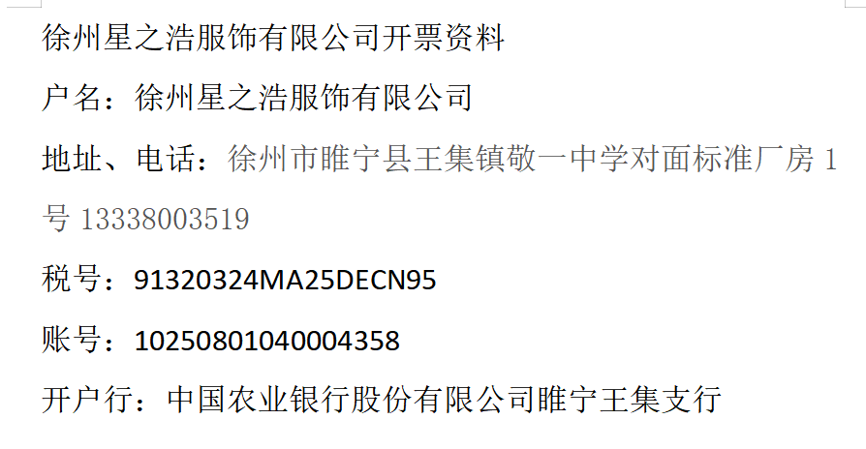

发 票 通 知 单
编号 （发票张数） | 申请日期 | 客户 | 开票抬头 （请填写全名） | 货 物 或 应 税 劳 务 名 称 （比如吊粒，吊牌等，大致写一下就可以） | 规 格 型 号 （如果不需要注明的请写“无”） | 单位 | 数 量 | 金额 （一张发票的总金额） | 备注
1 | 2025-05-28 | 睿宁 | 徐州星之浩服饰有限公司 | 商标 | 无 | 个 | 998695 | ￥93,852.13 | 0093-707,0093-737 0093-708,0093-797 0093-712

